Groepsregistratie
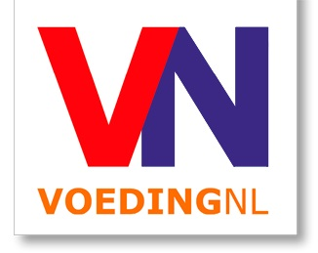
 | Groepsregistratie VoedingNL Revalidatie en prehabilitatie: goed gevoed!| 7 juni 2023|(vanaf 5 personen)
 | Elke 5e persoon gratis

 | Factuuradres
 | Naam organisatie |  |  |  | Kostenplaats
 | T.a.v. afdeling |  |  |  | Contactpersoon
 | Adres |  |  |  | Telefoon |  |  |  | S.v.p. volledig ingevuld mailen naar:
 | Postcode en plaats |  |  |  | E-mailadres |  |  |  | congres@voedingnl.nl

 | Deelnameprijs: € 195,- p.p.voor leden* en €260,- p.p. voor niet-leden
 | Elke 5e persoon gratis
 | ACHTERNAAM | INITIALEN | TUSSEN- VOEGSEL | VOORNAAM | M/V | FUNCTIE | ORGANISATIE | AFDELING | E-MAILADRES | SOORT DEELNAME (kies de juiste variant in het uitklapmenu) | LIDMAATSCHAPSNUMMER VERENIGING | BIGnr. tbv accreditatie
1
2
3
4
5
6
7
8
9
10
11
12
13
14
15

 | Annuleren kan uitsluitend schriftelijk. Conform de wet Overeenkomsten op afstand (koop op afstand) heeft u recht op 14 dagen bedenktijd. Deze gaan in nadat uw inschrijving door ons is ontvangen. Als u binnen deze 14 dagen uw inschrijving annuleert dan krijgt u het volledige reeds betaalde bedrag binnen 30 dagen teruggestort. Bij schriftelijke annulering tot uiterlijk drie weken voor het congres bent u alleen de administratiekosten (€ 25,00) verschuldigd. Na die datum bent u het volledige bedrag verschuldigd. U kunt uw inschrijving wel aan een collega overdragen, hieraan zijn geen kosten verbonden. *Alle genoemde bedragen zijn exclusief BTW Lidmaatschap van: Alliantie Voeding in de Zorg (AVZ) Diëtisten Coöperatie Nederland (DCN) Nederlandse Academie van Voedingswetenschappen (NAV) Nederlandse Vereniging van Diëtisten (NVD) NVVL Network For Food Experts (NVVL)

